상품제안서
이모레돌런트디퓨저+원목도어벨세트 | 상품코드: F31044

 |  |  |  | 02-412-0044 | www.easy1.co.kr
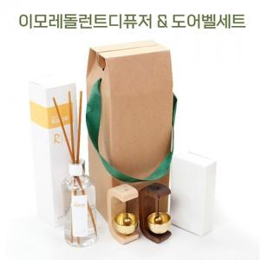

【상세/제작정보】 | 향종류 : 블랙체리,라벤더,화이트 자스민 민트,화이트 피치,바이 플라워,프레쉬 코튼 색상 : 메이플(느티나무),오크(호두나무)

【인쇄/포장옵션】 | 실크 / 시판박스

【공급단가】 | 수량 | 1~ | 100~
*VAT별도 | 단가

【상품 URL】 | https://dev.easy1.co.kr:443/src/goods_detail.php?gdno=31044

